Sheet1
 | Producto | Cantidad inventariada
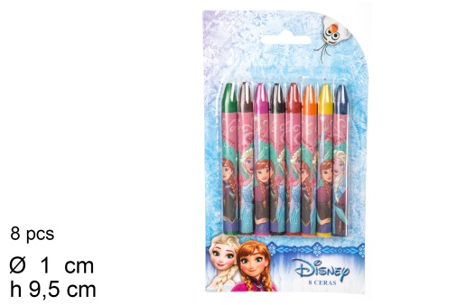 | [079773] 8 ceras Frozen (1) | 285.00
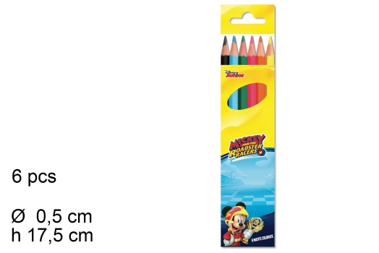 | [097290] Lapices colores mickey 6pzs (1) | 3,825.00
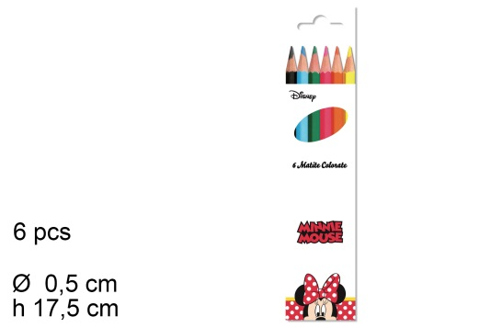 | [097291] Lapices colores minnie 6pzs (1) | 1,330.00
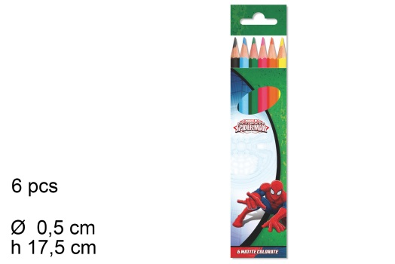 | [097292] Lapices colores spiderman 6pzs (1) | 2,400.00
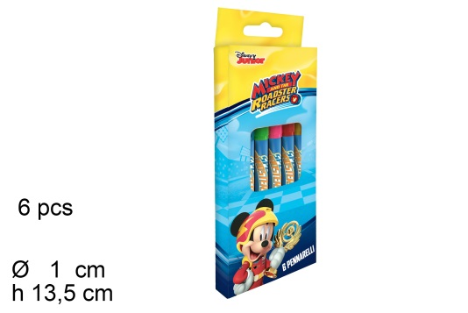 | [097332] Rotuladores mickey 6 pzs (1) | 806.00
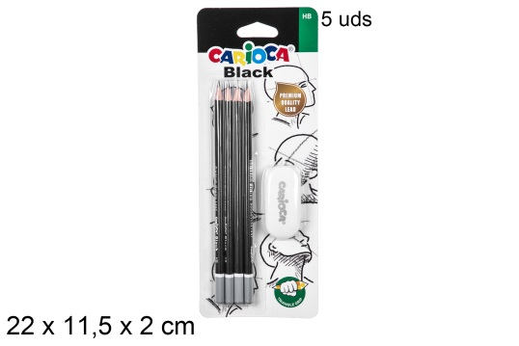 | [200992] Blister 4 grafito + goma carioca (1) | 431.00
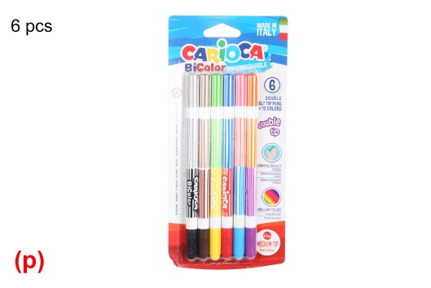 | [200993] Blister 6 rotuladores bicolor (2) | 310.00
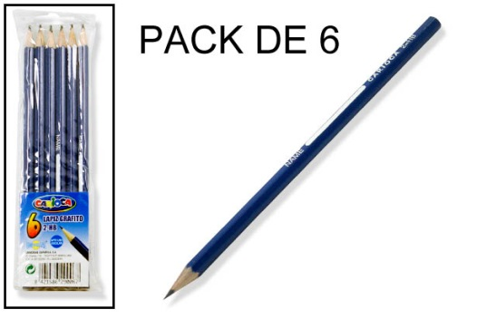 | [201032] Bolsa extra 6 lapices grafito (1) | 1,148.00
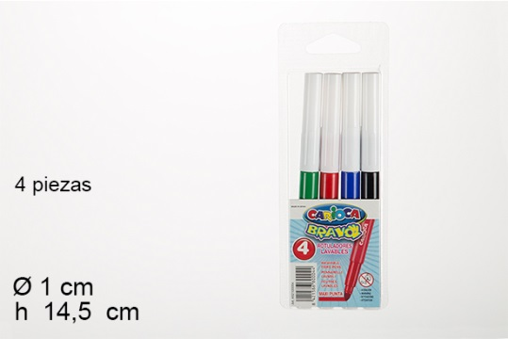 | [201035] Bolsa extra 4 rotuladores jumbo (2) | 222.00
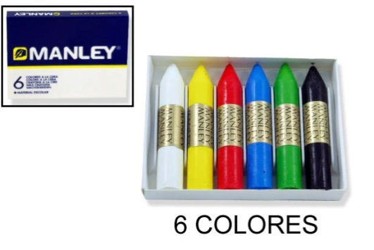 | [201174] 6 ceras Manley (2) | 1,218.00
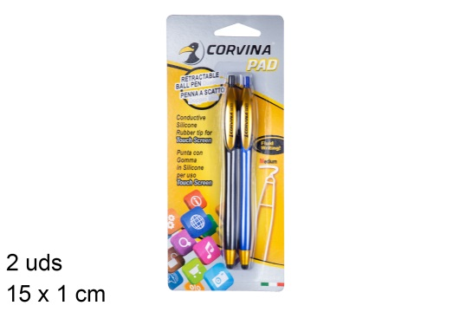 | [201670] Blister 2 boligrafos corvina pad (1) | 4,419.00
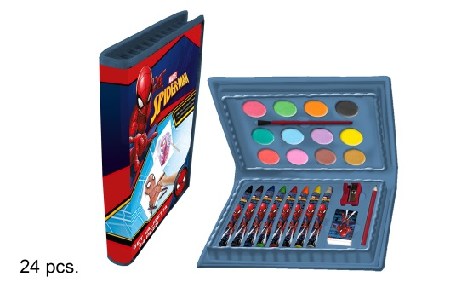 | [201686] Set de dibujo spiderman 24pzs (1) | 41.00
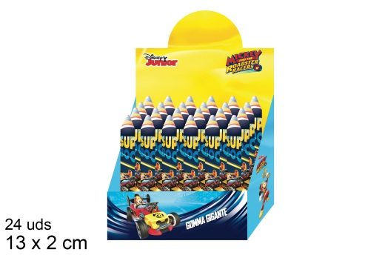 | [201741] Goma de borrar gigante mickey (1) | 930.00
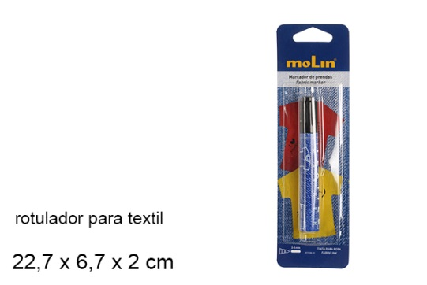 | [202039] Blister 1 rotulador permanente textil (1) | 1,636.00
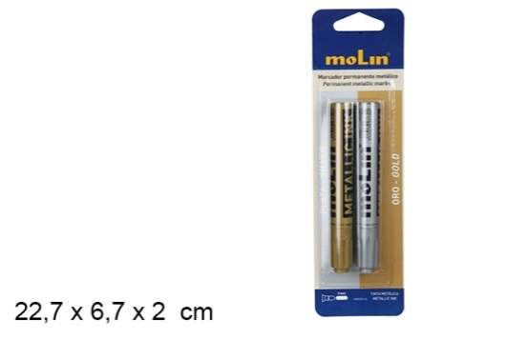 | [202040] 2 rotuladores metalizados oro/plata (1) | 1,632.00
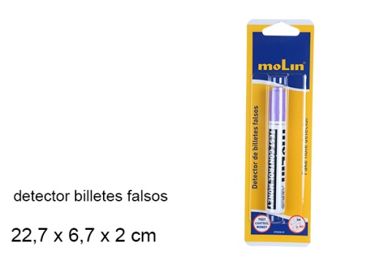 | [202050] Blstr rotulador detector billetes falsos (1) | 1,008.00
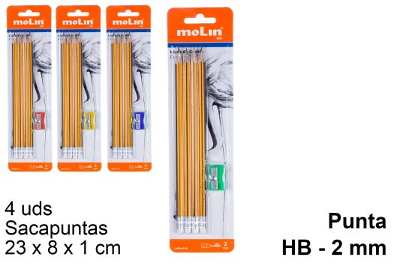 | [202051] Blister 4 lapices hb con goma (1) | 290.00
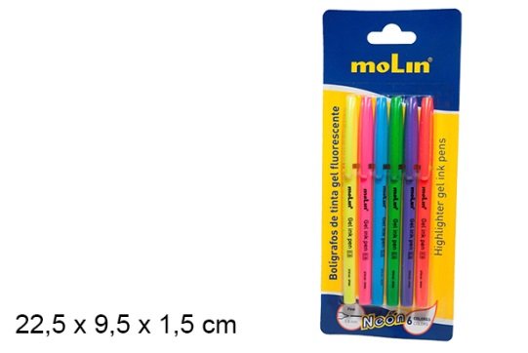 | [202086] Blister 6 boligrafos tinta gel neon (1) | 521.00
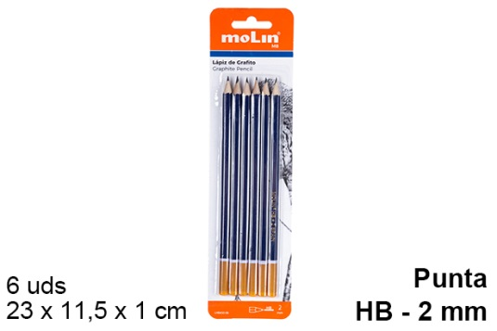 | [202113] Blister 6 lapices hb (2) | 539.00
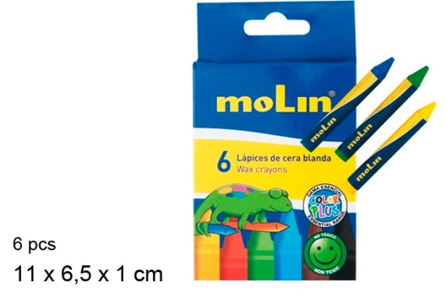 | [202134] Caja 6 lapices de cera blanda (1) | 860.00
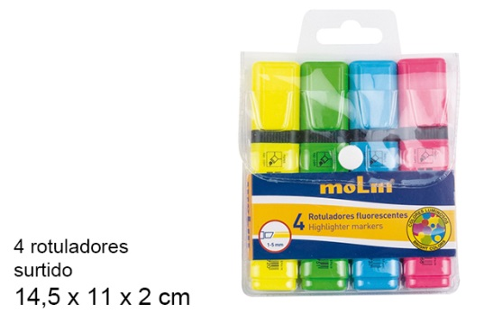 | [202141] Bolsa 4 rotuladores fluorescentes surtid (1) | 496.00
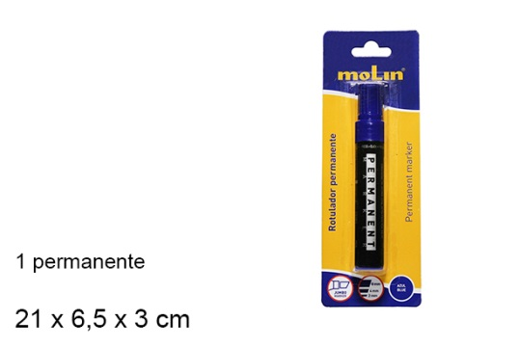 | [202145] Blister 1 rotulador permanente rojo (2) | 3,216.00
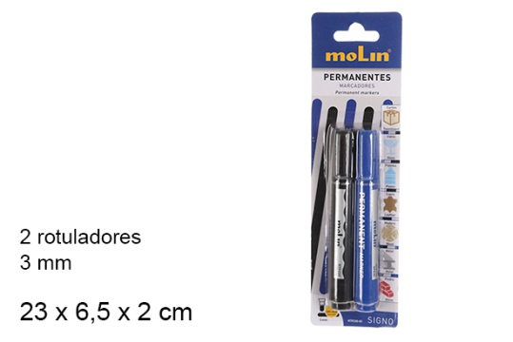 | [202149] Blister 2 rotuladores permanentes 3mm (1) | 1,392.00
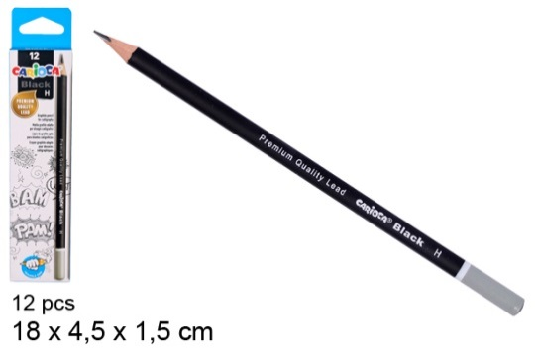 | [202565] Caja 12 lapices de grafito h triangular (2) | 1,366.00
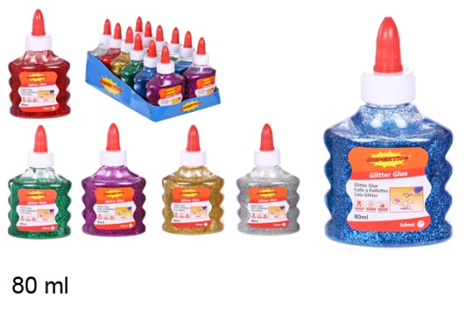 | [202690] Pegamento purpurina 80ml (1) | 553.00
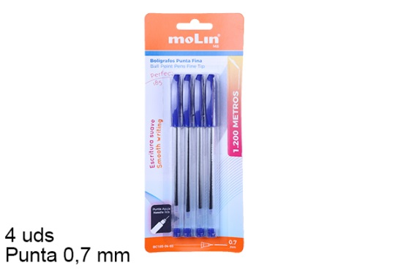 | [204571] Blister 4 boligrafos azules punta aguja (2) | 1,508.00
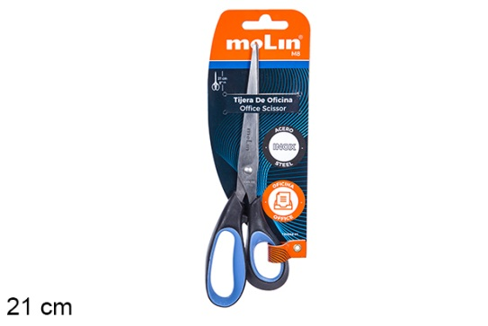 | [204765] Tijera oficina 21cm (1) | 365.00
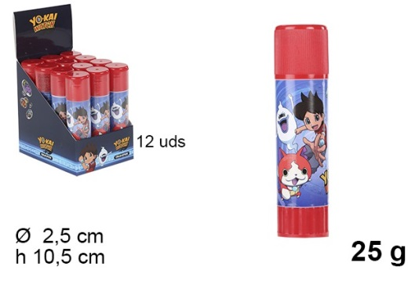 | 097354 - Pegamento stick yo-kay watch 25gr 10.5x2.5x2.5cm | 1,440.00

 |  | 34,187.00

